기획
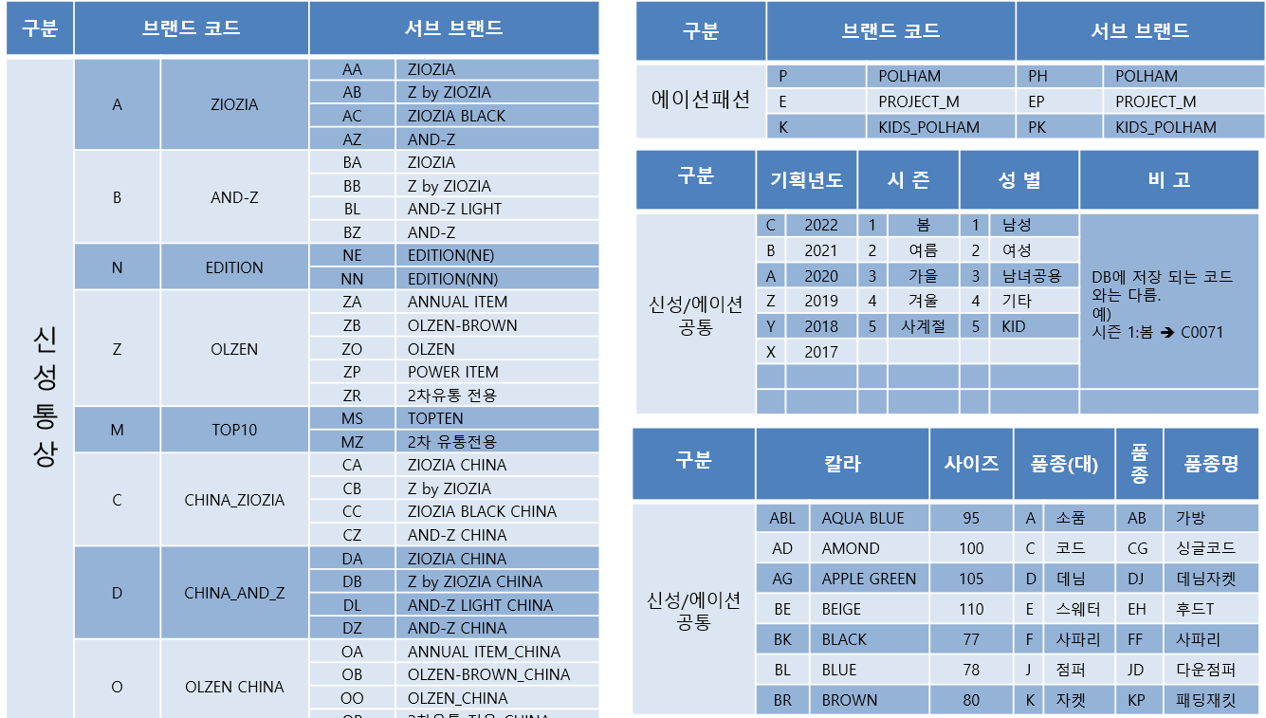
□ 주요 업무 기능 구성
구분 ( DATA BASE ) |  | 내용 | 설명
상제품기획 | 선행 참조 데이터 ( FROM ) | * 조직 정보 * 부서 정보 * T_BRD : 브랜드 정보 * T_PRDT_KIND : 품종 정보 * T_COLOR : COLOR 정보 * T_SIZE : SIZE 정보 * T_PLAN_SIZE : 기획 사이즈 | * 제품 기획에 필요한 각 기준 정보 선행 작업 * 조직 정보와 부서정보 : 회계시스템(KONE-AIS) 로부터 인터페이스 * 칼라정보 : 전략기힉팀 등록 * 기획 사이즈 정보 : 상품기획팀 등록 '* 제품정보, 제품, 스타일, 스타일 사이즈 등록은 작업지시서를 통하여 생성 단 REPEAT 생성은 스타일, 스타일 사이즈에 대해 등록하며 제품정보, 제품은 최초 생성되는 차수에서 생성한다
 | 메인 데이터 ( TO ) | * 제품정보 ( T_PRDT_PLAN ) | * 제품코드 생성 규칙 서브브랜드(2) + 기획년도(1) + 시즌(1) + 대복종(1) + 소복종(1) + 성별(1) + 연번(3) + 차수(1) * 입고는 생산 차수가 있으나, 출고는 생산 차수가 없음 ( 입고까지만 생산차수 관리, 이후 사용X )
 | 관련 데이터 ( WITH ) | * T_PRDT_PLAN : 제품코드 * T_PRDT : 제품ID (제품코드 + 컬러) * T_STYLE : 스타일ID (제품코드 + 컬러 + 생산차수) * T_STYLE_SIZE : 스타일ID + 사이즈코드 * T_WORK_INDC : 제품코드 + 스타일차수 * T_WORK_INDC : 작업지시서 * PLM : 제품 디자인 | * 작업지시서 정보 : 상품기획팀 / 디자인팀(제품디자인) 등록 * 샘플 작업에 대한 작업지시서는 등록하지 않음
물류 / 입고 / 반품 ( 물류재고 + ) | 선행 참조 데이터 ( FROM ) | □ 입고 선행 참조 데이터 * 작업지시서 등록 ( FONE ) * PACKING 등록 ( SONE ) * 제품 입고 합의 ( SONE ) □ 반품 선행 참조 데이터 * 반품의뢰 등록 | * FONE 작업지시서 등록 * FONE DPL 등록 * SONE DPL 합의 * SONE 제품 입고 합의 * WMS 입고 예정정보 생성 * PACKING 정보 : T_ASSORT_SKU 에서 SKU 단위 생성 T_ASSORT_BOX 에서 박스 당 SKU 수량 정보 생성 T_ASSORT_PACKING 에서 패킹 당 박스 구성 정보 생성
 | 메인 데이터 ( TO ) | * T_WH_RNDS_BASE ( 창고 수불 기본 ) * T_SHOP_RNDS_BASE ( 매장 수불 기본 ) | * 물류 입고 시 창고 수불, 매장-> 창고 반품 시 매장 수불
 | 관련 데이터 ( WITH ) | * T_STOR ( 입고 ) * T_TRAN_SPEC ( 거래명세서 ) * T_WH_STOCK_PRDT ( 창고재고 ) * T_M_RNDS ( 제품월수불 ) | * 제품 입고 및 거래명세서 발생, 창고 재고 수불 업데이트
물류 / 출고 ( 물류재고 - ) | 선행 참조 데이터 ( FROM ) | □ 출고 선행 참조 데이터 * 출고요청 등록 ( T_DELV_REQST, T_DELV_INDC ) * 반응출고 등록 | * 출고의뢰 요청에 따른 출고 작업 준비
 | 메인 데이터 ( TO ) | * T_SHOP_RNDS_BASE ( 매장수불기본 ) | * 매장 출고에 따른 매장 재고 내역 조정
 | 관련 데이터 ( WITH ) | * T_TRAN_SPEC ( 거래명세서 ) * T_WH_STOCK_PRDT ( 창고재고 ) * T_M_RNDS ( 제품월수불 ) | ? 출고실적은 어느 테이블에?
판매 / 매출 ( POS ) | 선행 참조 데이터 ( FROM ) | * 제품정보 * 매장정보 * 실판매가 * 매장 마진 정보 * 프로모션 정보
 | 메인 데이터 ( TO ) | * T_SALE
 | 관련 데이터 ( WITH ) | * 매장 수불 * 판매 결제권 정보 * 제품 월수불
영업관리 / 마감 | 메인데이터
 | 관련데이터

